Sheet
 | 봄여름가을겨울 (Still Life) | BIGBANG (빅뱅) | 봄여름가을겨울 (Still Life)
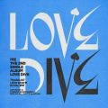 | LOVE DIVE | IVE (아이브) | LOVE DIVE
 | TOMBOY | (여자)아이들 | I NEVER DIE
 | 사랑인가 봐 | 멜로망스 | 사랑인가 봐 (사내맞선 OST 스페셜 트랙)
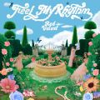 | Feel My Rhythm | Red Velvet (레드벨벳) | ‘The ReVe Festival 2022 - Feel My Rhythm’
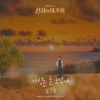 | 사랑은 늘 도망가 | 임영웅 | 신사와 아가씨 OST Part.2
 | GANADARA (Feat. 아이유) | 박재범 | GANADARA
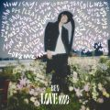 | LOVE me | BE'O (비오) | LOVE me
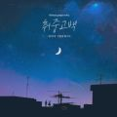 | 취중고백 | 김민석 (멜로망스) | 취중고백
 | INVU | 태연 (TAEYEON) | INVU - The 3rd Album
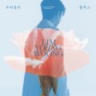 | 우리들의 블루스 | 임영웅 | IM HERO
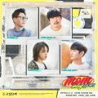 | 듣고 싶을까 | MSG워너비(M.O.M) | 듣고 싶을까
 | 이제 나만 믿어요 | 임영웅 | 내일은 미스터트롯 우승자 특전곡
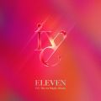 | ELEVEN | IVE (아이브) | ELEVEN
 | 다시 사랑한다면 (김필 Ver.) | 임영웅 | 사랑의 콜센타 PART56
 | 다정히 내 이름을 부르면 |  | 다정히 내 이름을 부르면 (경서예지 x 전건호)
 | 그대라는 사치 | 임영웅 | 사랑의 콜센타 PART62
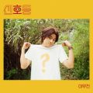 | 신호등 | 이무진 | 신호등
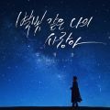 | 별빛 같은 나의 사랑아 | 임영웅 | 별빛 같은 나의 사랑아
 | 정이라고 하자 (Feat. 10CM) | BIG Naughty (서동현) | 정이라고 하자
 | SMILEY (Feat. BIBI) | YENA (최예나) | ˣ‿ˣ (SMiLEY)
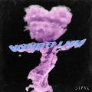 | RUN2U | STAYC(스테이씨) | YOUNG-LUV.COM
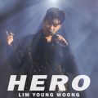 | HERO | 임영웅 | HERO
 | STAY |  | Stay
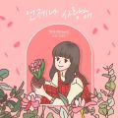 | 언제나 사랑해 | 케이시 (Kassy) | 조영수 리메이크 프로젝트 Part.2
 | 끝사랑 | 임영웅 | 사랑의 콜센타 PART61
 | MY BAG | (여자)아이들 | I NEVER DIE
 | 회전목마 (Feat. Zion.T, 원슈타인) (Prod. Slom) | sokodomo | 쇼미더머니 10 Episode 2
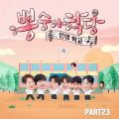 | Bk Love | 임영웅 | 뽕숭아학당 PART23
 | Seoul | 볼빨간사춘기 | Seoul
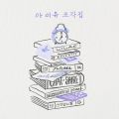 | 드라마 | 아이유 | 조각집
 | Next Level | aespa | Next Level
 | ZOOM | 제시 (Jessi) | ZOOM
 | 너를 생각해 | 주시크 (Joosiq) | 너를 생각해
 | 존재만으로 | 원슈타인 | 스물다섯 스물하나 OST Part 4
 | 나의 X에게 | 경서 | 나의 X에게
 | strawberry moon | 아이유 | strawberry moon
 | Dynamite | 방탄소년단 | Dynamite (DayTime Version)
 | Weekend | 태연 (TAEYEON) | Weekend
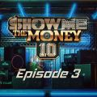 | 리무진 (Feat. MINO) (Prod. GRAY) | BE'O (비오) | 쇼미더머니 10 Episode 3
 | Butter | 방탄소년단 | Butter
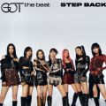 | Step Back | GOT the beat | Step Back
 | 아무래도 난 | 주시크 (Joosiq) | 아무래도 난
 | Real Love | 오마이걸 (OH MY GIRL) | Real Love
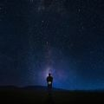 | Counting Stars (Feat. Beenzino) | BE'O (비오) | Counting Stars
 | 라일락 | 아이유 | IU 5th Album 'LILAC'
 | Permission to Dance | 방탄소년단 | Butter / Permission to Dance
 | 호랑수월가 | 탑현 | 호랑수월가
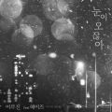 | 눈이 오잖아(Feat.헤이즈) | 이무진 | 눈이 오잖아(Feat.헤이즈)
 | That's Hilarious | Charlie Puth | That's Hilarious
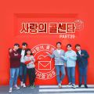 | 걷고 싶다 | 임영웅 | 사랑의 콜센타 PART39
 | 내가 아니라도 | 주호 | 내가 아니라도
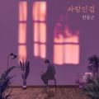 | 사랑인걸 | 한동근 | 사랑인걸
 | 스물다섯, 스물하나 | 자우림 | Goodbye, grief.
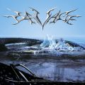 | Savage | aespa | Savage - The 1st Mini Album
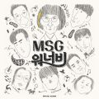 | 바라만 본다 | MSG워너비(M.O.M) | MSG워너비 1집
 | 내 손을 잡아 | 아이유 | 최고의 사랑 OST Part.4
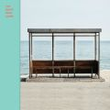 | 봄날 | 방탄소년단 | YOU NEVER WALK ALONE
 | 어제처럼 | 폴킴 | 어제처럼
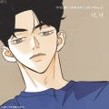 | 너, 너 (N번째 연애 X 휘인 (Whee In)) | 휘인 (Whee In) | 너, 너 (N번째 연애 X 휘인 (Whee In))
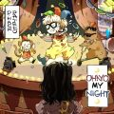 | OHAYO MY NIGHT |  | OHAYO MY NIGHT
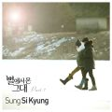 | 너의 모든 순간 | 성시경 | 별에서 온 그대 OST Part.7
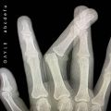 | abcdefu | GAYLE | abcdefu
 | Bad Habits | Ed Sheeran | =
 | My Universe |  | My Universe
 | Blueming | 아이유 | Love poem
 | Celebrity | 아이유 | IU 5th Album 'LILAC'
 | Dreams Come True | aespa | Dreams Come True - SM STATION
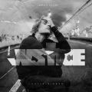 | Off My Face | Justin Bieber | Justice (The Complete Edition)
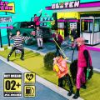 | 버퍼링 (Glitch Mode) | NCT DREAM | Glitch Mode - The 2nd Album
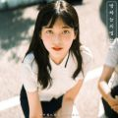 | 밤하늘의 별을(2020) | 경서 | 밤하늘의 별을(2020)
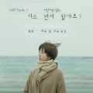 | 모든 날, 모든 순간 (Every day, Every Moment) | 폴킴 | '키스 먼저 할까요?' OST Part.3
 | 문득 | BE'O (비오) | Bipolar
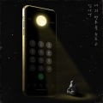 | 너의 번호를 누르고 | 김나영 | 너의 번호를 누르고
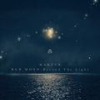 | 찰나가 영원이 될 때 (The Eternal Moment) | 마크툽 (MAKTUB) | Red Moon : Beyond The Light
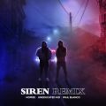 | 사이렌 Remix (Feat. UNEDUCATED KID, Paul Blanco) | 호미들 | 사이렌 Remix
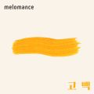 | 고백 | 멜로망스 | 세 번째 '고백'
 | 만남은 쉽고 이별은 어려워 (Feat. Leellamarz) (Prod. TOIL) | 베이식 (Basick) | 쇼미더머니 10 Episode 3
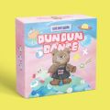 | Dun Dun Dance | 오마이걸 (OH MY GIRL) | Dear OHMYGIRL
 | 헤픈 우연 | 헤이즈 (Heize) | HAPPEN
 | 어떻게 이별까지 사랑하겠어, 널 사랑하는 거지 | AKMU (악뮤) | 항해
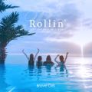 | 롤린 (Rollin') | 브레이브걸스 | Rollin'
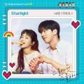 | Starlight | 태일 (TAEIL) | 스물다섯 스물하나 OST Part 1
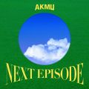 | 낙하 (with 아이유) | AKMU (악뮤) | NEXT EPISODE
 | 서랍 | 10CM | 그 해 우리는 OST Part.1
 | LOVE | 몬스타엑스 | SHAPE of LOVE
 | With you |  | 우리들의 블루스 OST Part 4
 | Christmas Tree | V | 그 해 우리는 OST Part.5
 | 내 생에 아름다운 | 이예준 | 내 생에 아름다운
 | 봄 사랑 벚꽃 말고 |  | 봄 사랑 벚꽃 말고
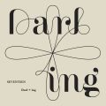 | Darl+ing | 세븐틴 | Darl+ing
 | Stronger (What Doesn't Kill You) | Kelly Clarkson | Stronger (What Doesn't Kill You) (Digital Audio Bundle)
 | 언덕나무 | 이승윤 | 그 해 우리는 OST Part.7
 | 겨울잠 | 아이유 | 조각집
 | DAYDREAM | 하이라이트 (Highlight) | DAYDREAM
 | Can't Control Myself | 태연 (TAEYEON) | Can't Control Myself
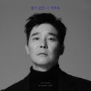 | 나는 트로트가 싫어요 | 임창정 | 별거 없던 그 하루로
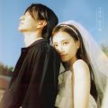 | 그대가 있기에 | 노을 | 그대가 있기에
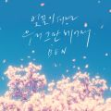 | 벚꽃이 피면 우리 그만 헤어져 | 벤 | 벚꽃이 피면 우리 그만 헤어져
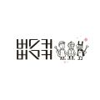 | 벚꽃 엔딩 | 버스커 버스커 | 버스커 버스커 1집

